Sheet1
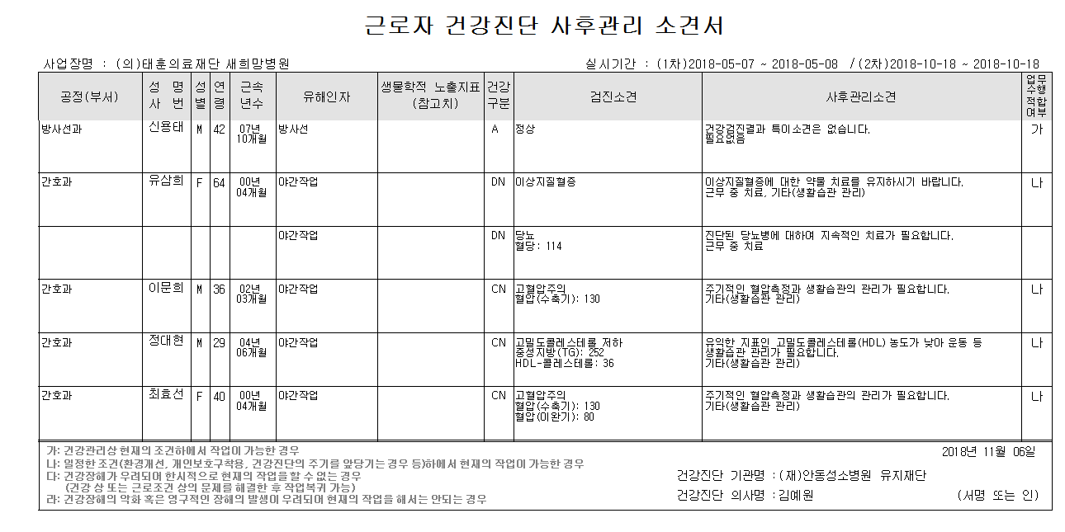
<사후관리소견서조회>

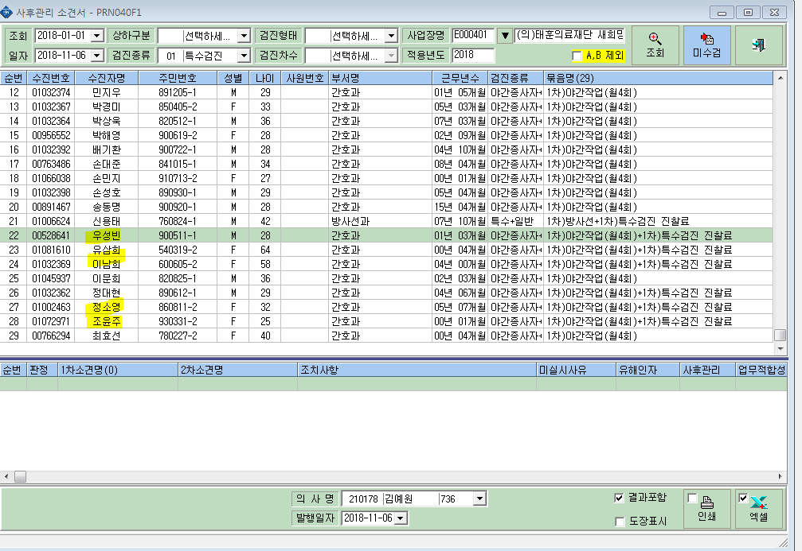

<사후관리소견서 출력시>- 명단일부누락

